シーケンス図
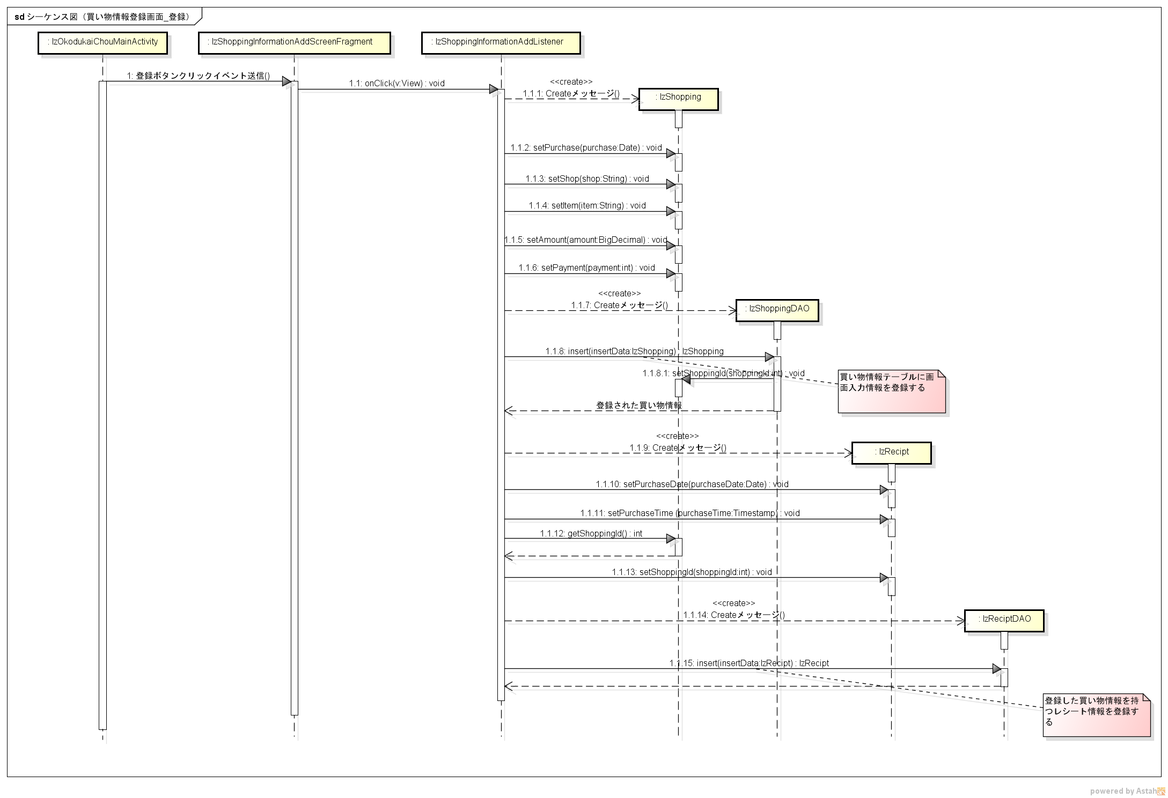
シーケンス図 | シーケンス名 | 買い物情報登録画面_登録

